상품제안서
하이앤드 투톤 무광 머그컵 | 상품코드: S12338

 |  |  |  |  |  |  | 02-713-8555 | www.synergygift.co.kr
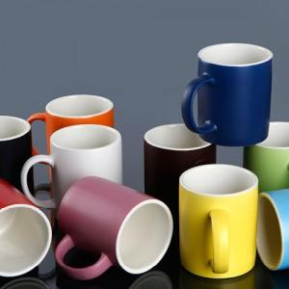

【상세/제작정보】 | 최고급 소지를 사용한 하이퀄리티 머그컵

【인쇄/포장옵션】 | 실크, 전사인쇄 / 포장지포장

【공급단가】 | 수량 | 200~ | 500~ | 1,000~ | 2,000~ | 3,000~
*VAT별도 | 단가 | 2,160원 | 2,080원 | 2,000원 | 1,920원 | 1,870원

【상품 URL】 | https://www.synergygift.co.kr:443/src/goods_detail.php?gdno=14099

